Sheet1
 |  |  |  |  |  | 2025-04-25 |  |  |  | 批准 | 确认 | 编制
题目：基于Python+SQLite工业物联网云备件管理办公软件开发 |  |  |  |  |  |  |  | 总装设备科 |  |  |  | 武绍航

1.背景
随着企业设备规模扩大，备件种类及数量激增，传统人工管理模式面临以下痛点： 1.效率低下：手工记录易出错，查询耗时长； 2.信息孤岛：各部门数据不互通，库存状态不透明； 3.成本浪费：库存积压或短缺频发，缺乏动态预警机制。 为此，急需通过数字化手段重构备件管理体系，实现全生命周期智能化管控。
2.目标
为车间备件库编写备件库管理系统软件，将纸质化的备件管理方式数字化和网络化
3.现状/问题点
3.1 现状流程
当前备件管理主要依赖Excel表格及纸质台账，存在以下问题： 1. 数据更新滞后：出入库记录需手动录入，时效性差； 2. 追溯困难：历史操作无完整日志，责任划分不清晰； 3. 缺乏智能分析：库存变动无法实时监控。
3.2 难点问题
企业依赖Excel表格和纸质台账进行备件管理，其核心流程为： 手工登记：出入库记录通过纸质单据填写，再转录至Excel； 分散存储：不同仓库、部门独立维护表格，版本混乱； 静态分析：库存状态依赖人工统计，数据更新滞后。 操作不可追溯：纸质单据易丢失、涂改，Excel无操作日志功能，责任界定困难 实时性缺失：人工统计周期长（日/周级），库存状态与实际脱节
4. 改善思路及对策
基于“Python+SQLite+Tkinter实现全流程可溯源+数据驱动决策”理念，构建智能备件库管理系统； 核心功能模块化：涵盖入库、出库、导入、导出、搜索、日志、钉钉通知等全流程； 多终端协同：支持PC端与移动端实时同步，打破信息壁垒。 每一条信息的改边都会进行日志的记录， 同时进行对钉钉群消息的机器人激活，进行群消息推送。
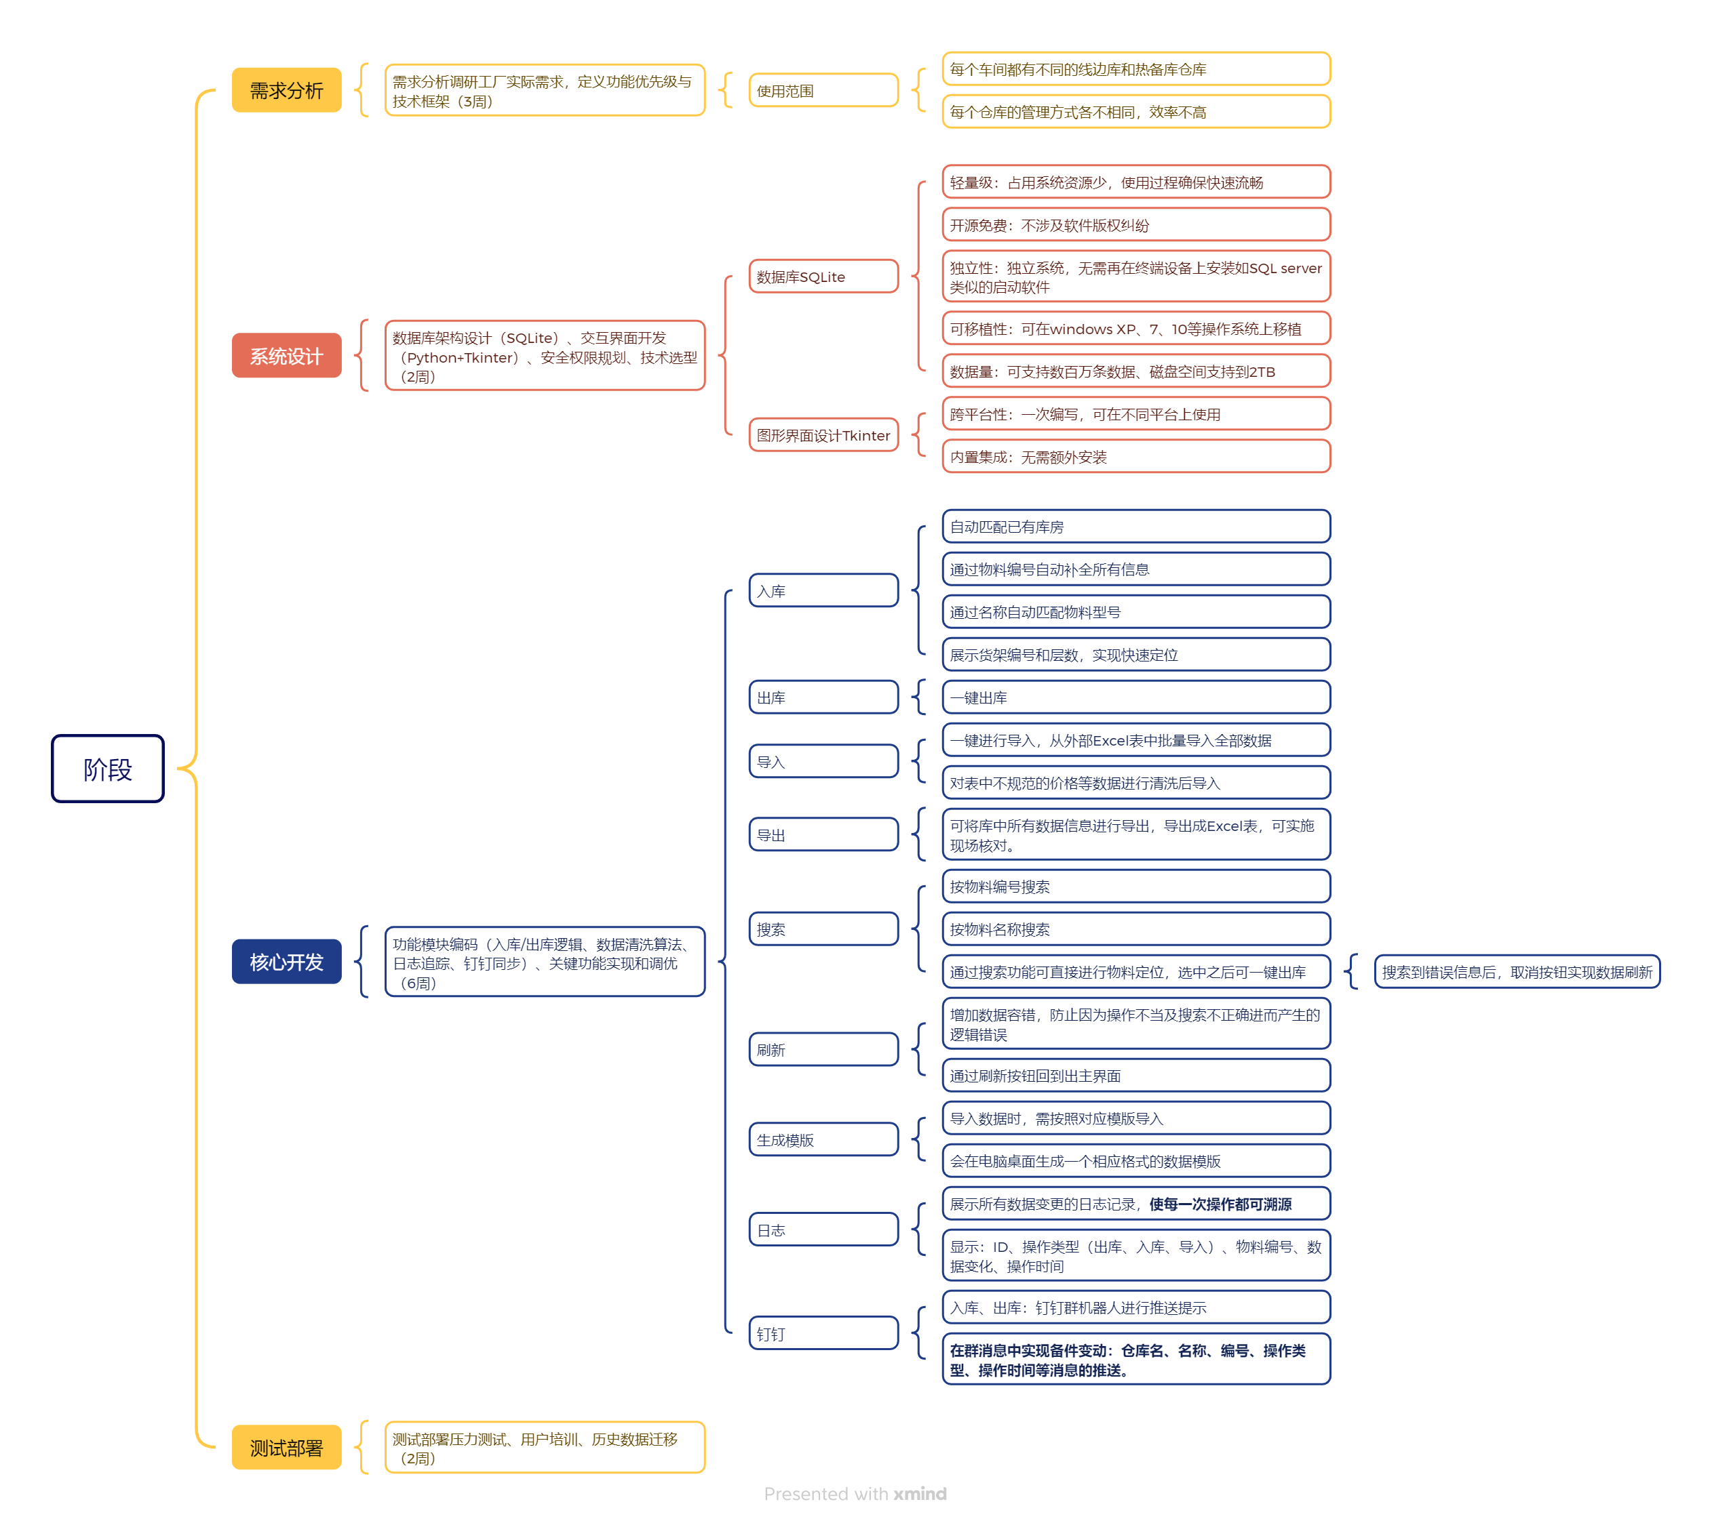

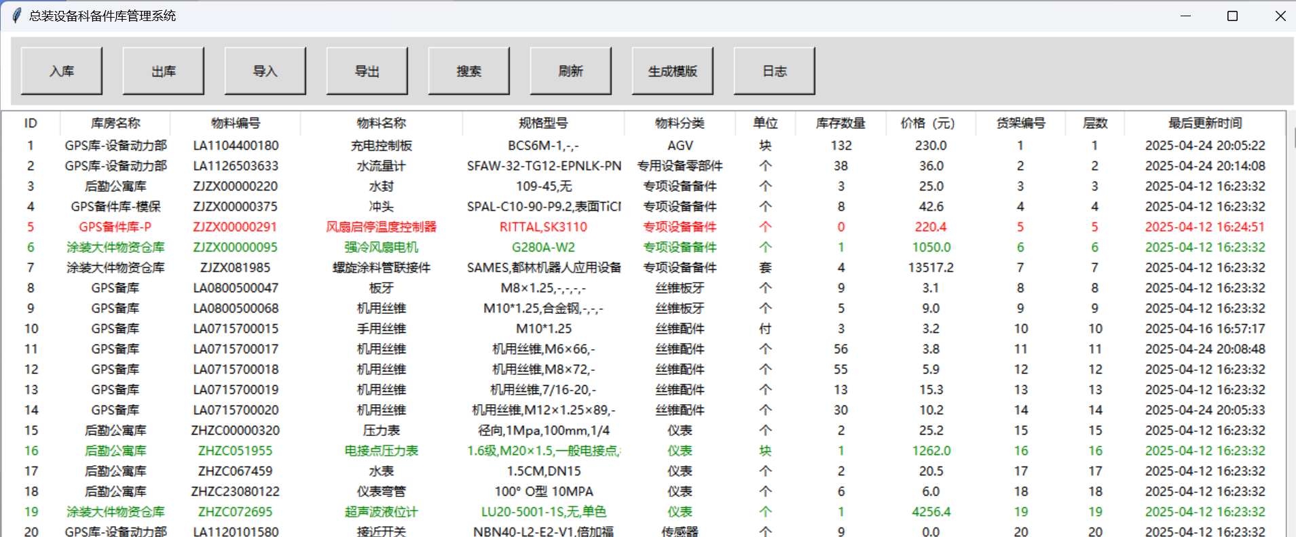
5. 过程问题解决
①、过程问题：备件管理系统的主界面选型
解决过程： 程序主页面分为两部分：按钮占四分之一和数据显示占四分之三，上方：有8个按钮，横向排列，分别为入库、出库、导入、导出（能够实现从excel导入数据源，导出按钮可以实现一个导出的excel文件）、搜索（点击后出现一个弹窗，有两种搜索：物料编号和库存名称，直接定位到这一行）、刷新、生成模版、日志。下方：下方的四分之三的标头展示框上的显示：1序号、2库房名称、3物料编号、4物料名称、5规格型号、6物料分类、7单位、8库存数量、9价格、10货架编号、11层数，12最后库存变动时间。

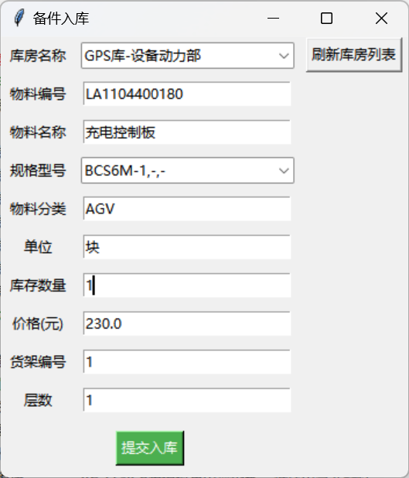
②、过程问题：数据导入时确保字段选型和实现
解决过程： 为确保功能效果完整实现，选择：库房名称、物料编号、物料名称、规格型号、物料分类、单位、库存数量、价格、货架编号、层数，共10个字段，来完整展现所需信息来定位。同时对入库的仓库名输入错误和物料名称输入错误都做异常抛出处理

③、过程问题：入库过程中输入错误，导致表结构混乱
解决过程：设置在入库时，1、输入物料名称，自动出现一个下拉列表来匹配所有的物料名称所对应的规格型号；2、输入物料编号，可直接匹配所有的对应字段，实现一步输入完成。若需修改价格，可直接更改最新价格。
 |  |  | 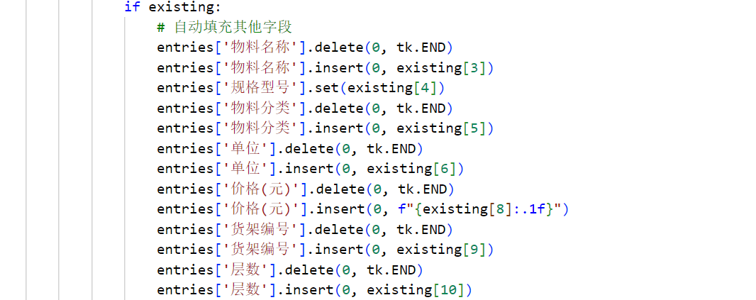
④、过程问题：在对数据记录过程中如何记录操作日志
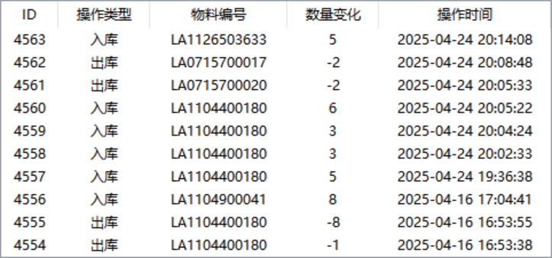
解决过程：由于在系统存储数据的过程中，会产生大量的数据来占用内存空间，如果每一条都全部记录会产生大量重复数据，为确保系统在未来的持续稳定运行，因此在日志存储时选取5个字段来进行保存，在确保功能完整时，将内存优化到最高

⑤、过程问题：如何实现对钉钉的消息联通 解决过程：配置钉钉的群聊机器人，通过群机器人的消息推送，能够实现消息能够及时到达群众所有人的手上。及时了解，同时在使用钉钉的webhook的同时使用加签功能，使用HMAC - SHA256等算法，通过将时间戳和密钥作为签名字符串计算签名，只有拥有正确密钥的发送方才能生成有效的签名。钉钉服务器收到消息后，会根据签名验证消息是否来自合法的发送者，从而防止恶意攻击者冒充机器人发送虚假消息。

6.确认对策效果
序号 | 实施效果 |  |  |  | 验证日期 |  | 验证人 |  | 自评效果
1 | 系统运行正常，备件库管理系统目前能够正确实现出库、入库、导入、导出、搜索和日志功能 |  |  |  | 4月25日 |  | 武绍航 |  | □非常好 R比较好 □ 基本可以 □较差
2 | 通过配置钉钉机器人webhool地址和加签地址，确保消息来源可靠，保证消息完整性和防篡改 |  |  |  | 4月25日 |  | 武绍航 |  | □非常好R比较好 □ 基本可以 □较差
7.下一步工作计划
序号 | 实施内容 |  |  |  |  |  |  |  | 完成日期 |  | 责任人
1 | 进一步优化软件界面，调整窗口颜色、图标、窗口大小、窗口位置 |  |  |  |  |  |  |  | 5月15日 |  | 武绍航
2 | 设置登录功能，创建登录数据库，让每一次操作都能记录操作人 |  |  |  |  |  |  |  | 6月15日 |  | 武绍航
8.标准化
序号 | 实施内容 |  |  |  |  |  |  |  | 完成日期 |  | 责任人
1 | 配置基础数据库，实现主界面的展示，完成基本功能按钮的编写 |  |  |  |  |  |  |  | 3月28日 |  | 武绍航
2 | 完成出库、入库、导入、导出功能的实现 |  |  |  |  |  |  |  | 4月15日 |  | 武绍航
3 | 钉钉通知功能的配置，实现消息的及时推送 |  |  |  |  |  |  |  | 4月20日 |  | 武绍航
9.横展要求
横展部门 |  | 是否横展 |  | 横展设备及内容 |  |  |  |  | 完成日期 |  | 责任人
冲压车间 |  | □是 □否 |  | 不涉及 |  |  |  |  | —— |  | ——
焊装车间 |  | □是 □否 |  | 不涉及 |  |  |  |  | —— |  | ——
涂装车间 |  | □是 □否 |  | 不涉及 |  |  |  |  | —— |  | ——

